المؤشرات الكلية

سوق العراق للاوراق المالية
جلسة الاربعاء 2025/10/15 |  |  |  | تقرير أسعار الأسهم المتداولة واخبار الشركات
الجلسة (184)

الاسهم المتداولة المدرجة و OTC |  |  | 1,190,685,681 |  |  | قيمة الأسهم المتداولة المدرجة و OTC |  | 2,288,980,072 |  |  | صفقات الشركات المدرجة وOTC | 1112
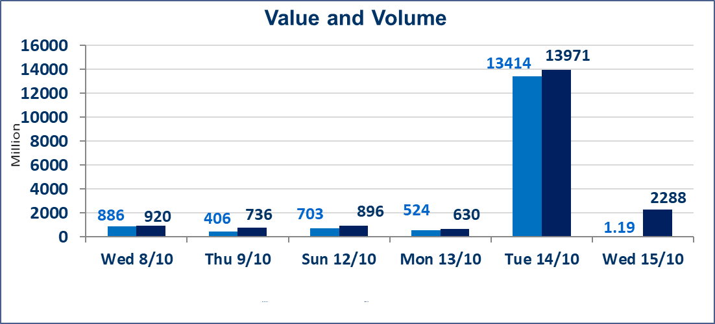
المؤشر60 ISX اليوم | 935.98 |  | نقطة |  |  | المؤشر15 ISX اليوم | 1114.21 | نقطة
المؤشر 60 ISX السابق | 946.85 |  | نقطة |  |  | المؤشر 15 ISX السابق | 1123.95 | نقطة
نسبة التغير | -1.15 |  | % |  |  | نسبة التغير | -0.87 | %
عدد النقاط | -10.87 |  | نقطة |  |  | عدد النقاط | -9.74 | نقطة

الشركات المدرجة | 104 | OTC | 11 | 115 |  | الشركات غير المتداولة المدرجة | 44 | OTC | 10 | 54
الشركات المتداولة | 45 | OTC | 0 | 45 |  | الشركات المرتفعة |  |  | 7
شركات الهيئة العامة |  |  |  | 5 |  | الشركات المنخفضة |  |  | 22
الموقوفة بقرار من هيأة الأوراق المالية |  |  |  | 10
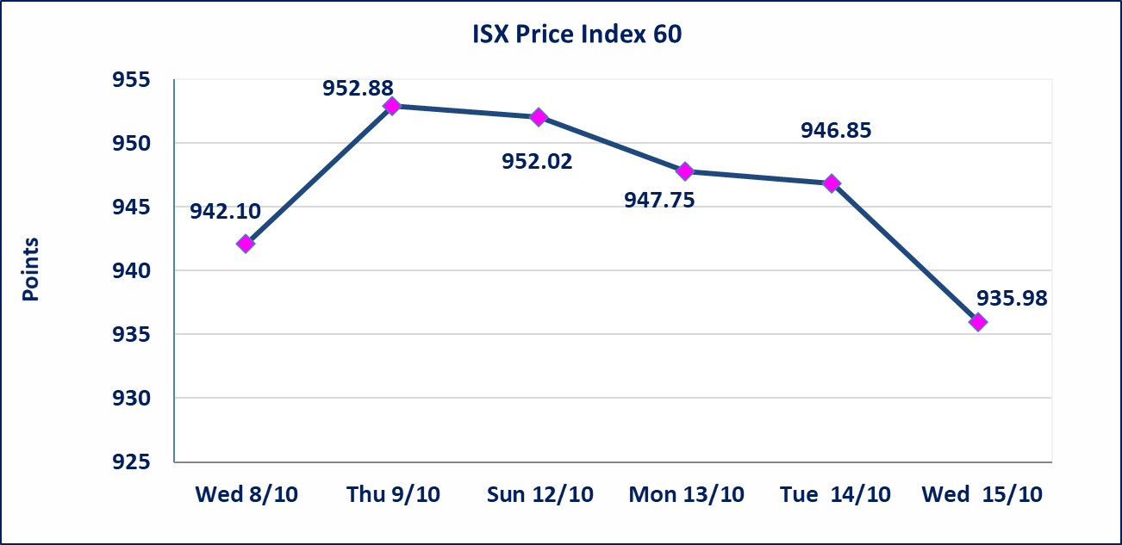
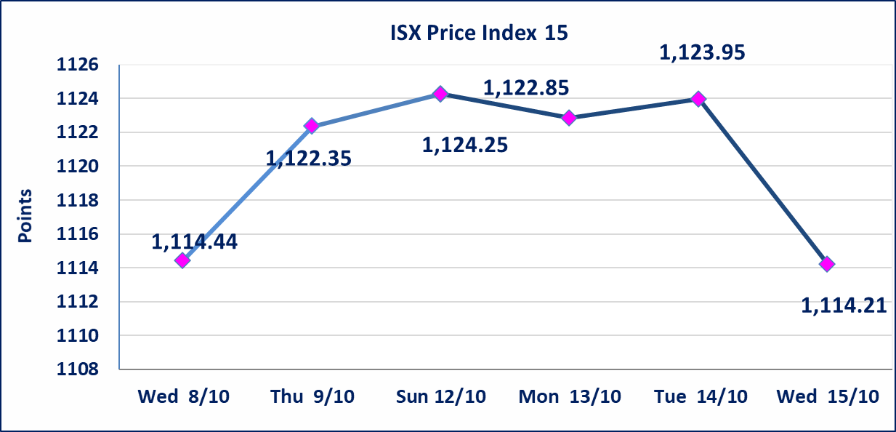

سندات الوطنية الاصدارية الثالثة | ايقاف التداول على سندات الوطنية الاصدارية الثالثة فئة (500,000) و فئة (1,000,000) اعتبارا من جلسة 2025/10/14.
الحد الأعلى والادنى للتغير في السعر | نسبة التغير في المنصة النظامية (15%)، نسبة التغير في المنصة الثانية (20%)، نسبة التغير في المنصة الثالثة (5%) إرتفاعاً وإنخفاضاً من سعر الاغلاق السابق.
Web site : www.isx-iq.net E-mail : info-isx@isx-iq.net |  |  |  |  | 07834000034 - 07711211522 : ص . ب :3607 العلوية الهاتف |  |  |  |  |  | بغداد /الكرادة/ قرب المسرح الوطني /مجاور مصرف الخليج التجاري

نسبة التغير
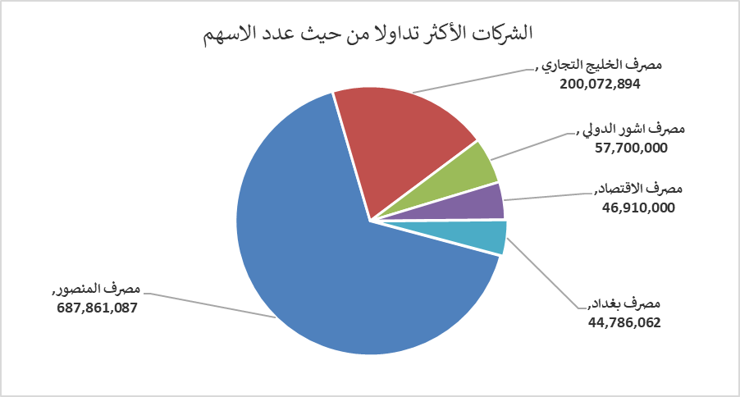
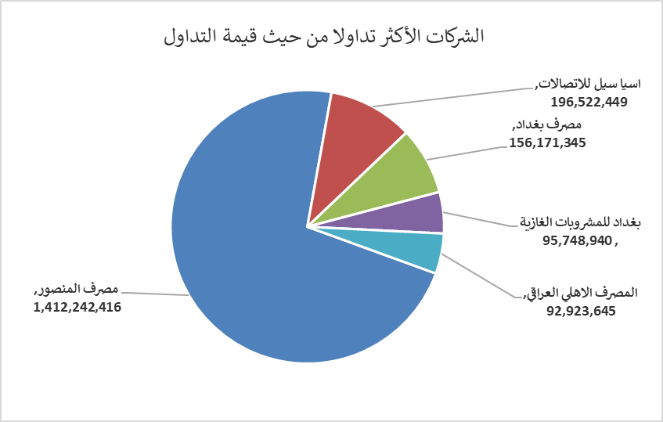
الشركات الأكثر ارتفاعاً وانخفاضاً

نسبة التغير لاسعار الاغلاق الاكثر ارتفاعاً |  |  |  | نسبة التغير لاسعار الاغلاق الاكثر انخفاضاً
اسم الشركة | اغلاق | التغير(%) | الاسهم المتداولة | اسم الشركة | اغلاق | التغير (%) | الاسهم المتداولة
النخبة للمقاولات العامة | 0.900 | 5.88 | 19,000 | مصرف سومر التجاري | 0.080 | -11.11 | 20,002,000
فندق فلسطين | 27.370 | 4.99 | 989,626 | الكندي لانتاج اللقاحات البيطرية | 2.790 | -6.69 | 9,500
نقل المنتجات النفطية | 1.530 | 4.08 | 2,504,000 | بغداد العراق للنقل العام | 31.500 | -5.97 | 912,591
العراقية لصناعات الكارتون | 1.230 | 2.50 | 20,709 | تسويق المنتجات الزراعية | 13.250 | -3.64 | 35,724
مدينة العاب الكرخ السياحية | 4.600 | 2.22 | 3,083,683 | الخياطة الحديثة | 6.650 | -3.62 | 691,461

الشركات الاكثر نشاطا حسب الاسهم المتداولة (حجم التداول) |  |  |  | الشركات الاكثر نشاطا حسب القيمة المتداولة
اسم الشركة | اغلاق | التغير(%) | الاسهم المتداولة | اسم الشركة | اغلاق | التغير (%) | القيمة المتداولة
مصرف المنصور | 2.050 | -0.97 | 687,861,087 | مصرف المنصور | 2.050 | -0.97 | 1,412,242,416
مصرف الخليج التجاري | 0.300 | -3.23 | 200,072,894 | اسيا سيل للاتصالات | 11.850 | -0.67 | 196,522,449
مصرف اشور الدولي | 0.260 | 0.00 | 57,700,000 | مصرف بغداد | 3.450 | -2.54 | 156,171,345
مصرف الاقتصاد | 0.230 | 0.00 | 46,910,000 | بغداد للمشروبات الغازية | 4.560 | -0.22 | 95,748,940
مصرف بغداد | 3.450 | -2.54 | 44,786,062 | المصرف الاهلي العراقي | 4.150 | -1.19 | 92,923,645

